Лист2
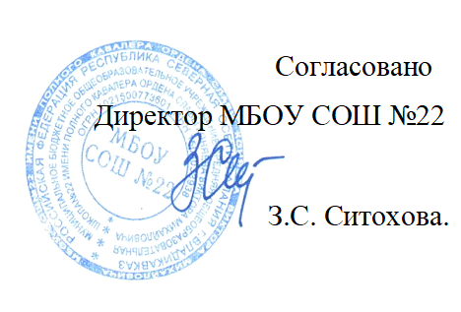


Меню на " 17 " 12 2021г. МБОУ СОШ № 22 г. Владикавказа на 2021год.
Сезон: осенне-зимний
Возрастная категория: 7 - 11 лет
№ п/п | Номер рецептуры № | Наименование блюда | Масса порции, г |  | Пищевая ценность (г) |  |  | Энергетическая ценность (ккал)
 |  |  |  | Цена | Белки, г | Жиры, г | Углеводы, г
1 | 2 | 3 | 4 | 5 | 6 | 7 | 8 | 9
День 10 | Завтрак
 | 15М | Сыр полутвердый | 15 |  | 3.48 | 2.95 | 0.00 | 40.47
 | 219М | Запеканка творожная с молоком сгущенным | 150/40 |  | 21.00 | 17.00 | 34.30 | 374.20
 |  | Булочка с изюмом | 50 |  | 3.50 | 4.00 | 26.50 | 156.00
 | 382М | Чай с сахаром | 180/12 |  | 3.42 | 3.51 | 17.85 | 116.67
 |  | Яблоко | 20 |  | 0.16 | 0.02 | 15.96 | 64.70
 |  | Итого: |  | 72.00 | 31.56 | 27.48 | 94.61 | 752.04

 | Обед
 | 50М | Салат витаминый /2 варианта/ | 60 |  | 1.20 | 3.66 | 5.30 | 58.94
 | 102М | Суп картофельный с фасолью и зеленью | 200 |  | 6.77 | 5.35 | 15.80 | 138.41
 | Акт/202М | Куриное филе в белом соусе с макаронами отварными | 90/40/150 |  | 17.99 | 13.98 | 40.10 | 358.18
 | 482К | Напиток из шиповника | 180/12 |  | 0.68 | 0.26 | 17.76 | 76.10
 |  | Хлеб пшеничный | 40 |  | 3.04 | 0.32 | 19.68 | 93.76
 |  | Хлеб ржаной | 20 |  | 1.32 | 0.24 | 6.68 | 34.16
 |  | Итого: |  | 72.00 | 31.00 | 23.81 | 105.32 | 759.55

